Hoja1
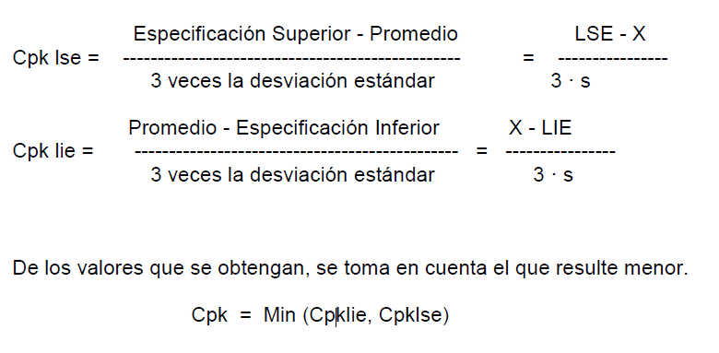
 | d2
1 | 25.25 |  |  |  | Habilidad de Proceso Cpk
2 | 25.36
3 | 25.33 |  |  | Cpk lse = | 3.0784389435
4 | 25.9 |  |  | Cpk lie = | 3.068279079
5 | 25.3 |  |  | Cpk = | 3.068279079
6 | 25.34
7 | 25.54
8 | 25.24
9 | 25.3
10 | 25.36 | li | ls
prom | 25.392 | 23.58 | 27.21 | 25.395
sd | 0.1969
rsd | 0.77525606118
6 veces SD | 1.1811181143

Cp = | 3.0733590112

 |  |  | correo | inspectoressineazf@sinea.com
 |  |  | clave | In$p3c70r3s

 |  |  | Polietileno de alta densidad = HDP

